Inicio
INICIO
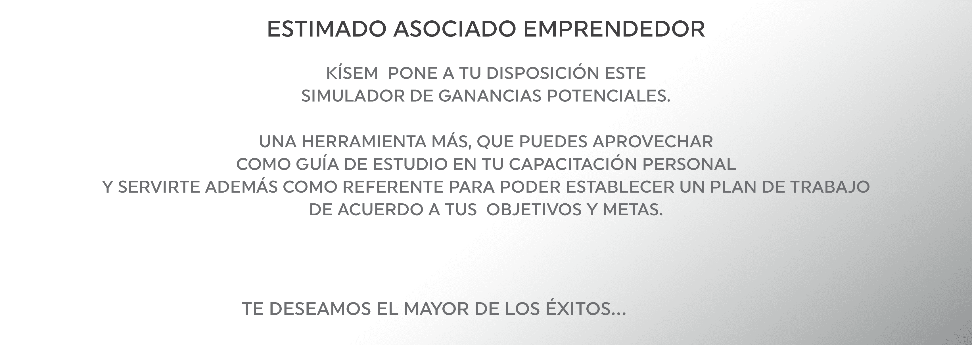

GUÍA SIM

SIMULADOR

BONOS

RANGOS

XLS-SIM-722

Guia S
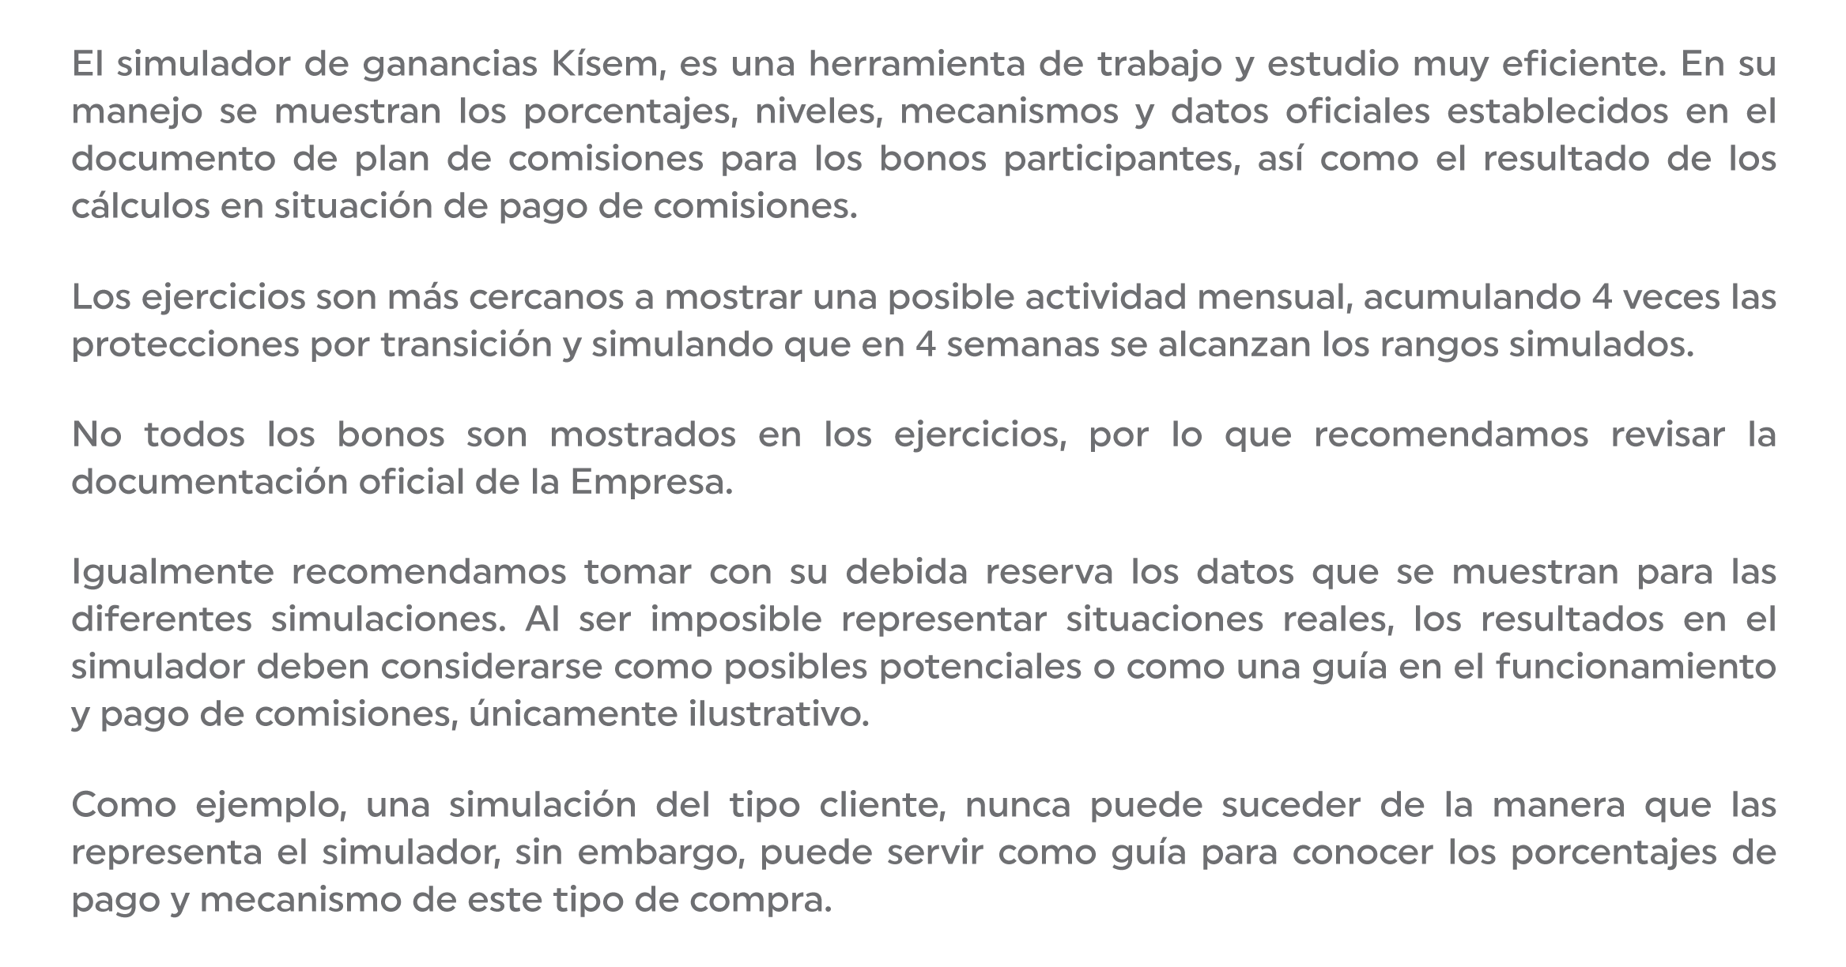
INICIO
AVISO IMPORTANTE

GUÍA SIM

DATOS PARA LA SIMULACIÓN
SIMULADOR

DATOS DEL PLAN DE PAGOS

BONOS

RANGOS
LECTURA DE RESULTADOS

Sim
INICIO
Compra Personal |  |  |  |  |  |  |  |  |  | Ejercicio Teórico Mensual
 |  |  | Al sistema híbrido |  | 0.0 PV |  |  |  |  | STATUS |  | ELITE

GUÍA SIM
N | Duplic | C/N | DESARROLLO DE RED |  |  |  | IGUALACIÓN DE VOLUMEN
 |  | 1
1 |  |  |  |  |  |  | Izquierdo |  | Derecho
2 |  |  |  |  |  |  |  | Compras | 0 |  | 0.0 | 0.0
SIMULADOR
3 |  |  |  |  |  |  |  | PV |  |  | 0.0 | 0.0
4 |  |  |  |  |  |  |  |  | #VALUE! |  | 0.0 | 0.0
5 |  |  |  |  |  |  |  |  |  |  | 0.0 | 0.0
6
7

BONOS
Compras |  |  |  |  |  |  |  |  |  | 0.0 PP

PV Rango |  | 0.0

RANGOS
 |  |  |  |  |  | #N/A |  |  | #N/A

 |  |  |  |  |  |  |  |  | #VALUE!

 |  | Potencial Residual |  | 0.0 PP |  |  | TOTAL MXN |  | $ 0.00

Bonos
INICIO
CLIENTE
PATROCINIO
FORMACIÓN DE EQUIPO
GUÍA SIM
IGUALACIÓN DE VOLUMEN

DESARROLLO DE RED
SIMULADOR
AVANCE DE RANGO
SEGUIMIENTO
PATRIMONIAL
MULTIGENERACIONAL
VACACIONAL
BONOS
ESTRUCTURAL 100
ESTRUCTURAL 130
RANGOS
FONDO GLOBAL
FONDO GLOBAL DIAMANTE
PREMIOS

Rangos
INICIO
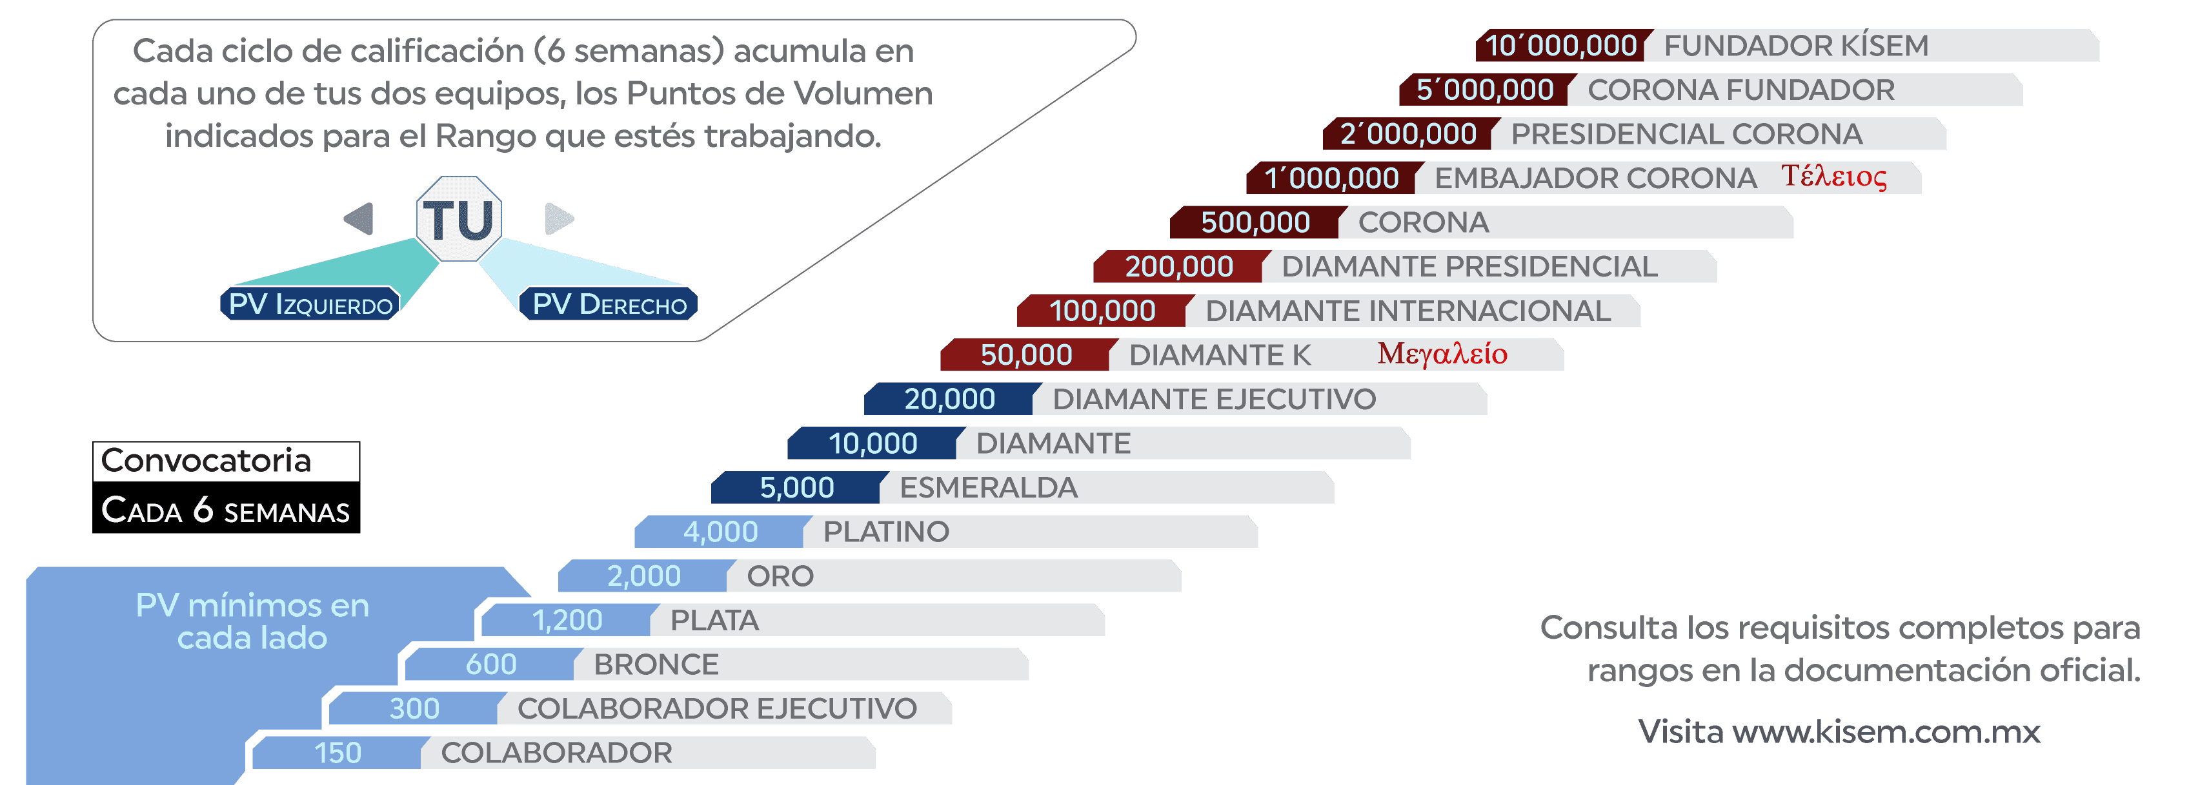

GUÍA SIM

SIMULADOR

BONOS

RANGOS

GS Aviso
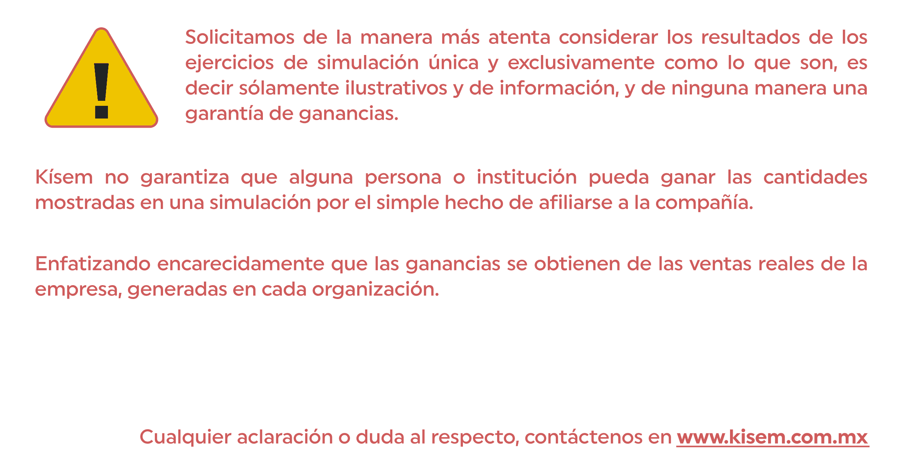
INICIO
AVISO IMPORTANTE

GUÍA SIM

DATOS PARA LA SIMULACIÓN
SIMULADOR

DATOS DEL PLAN DE PAGOS

BONOS

RANGOS
LECTURA DE RESULTADOS

GS Sim
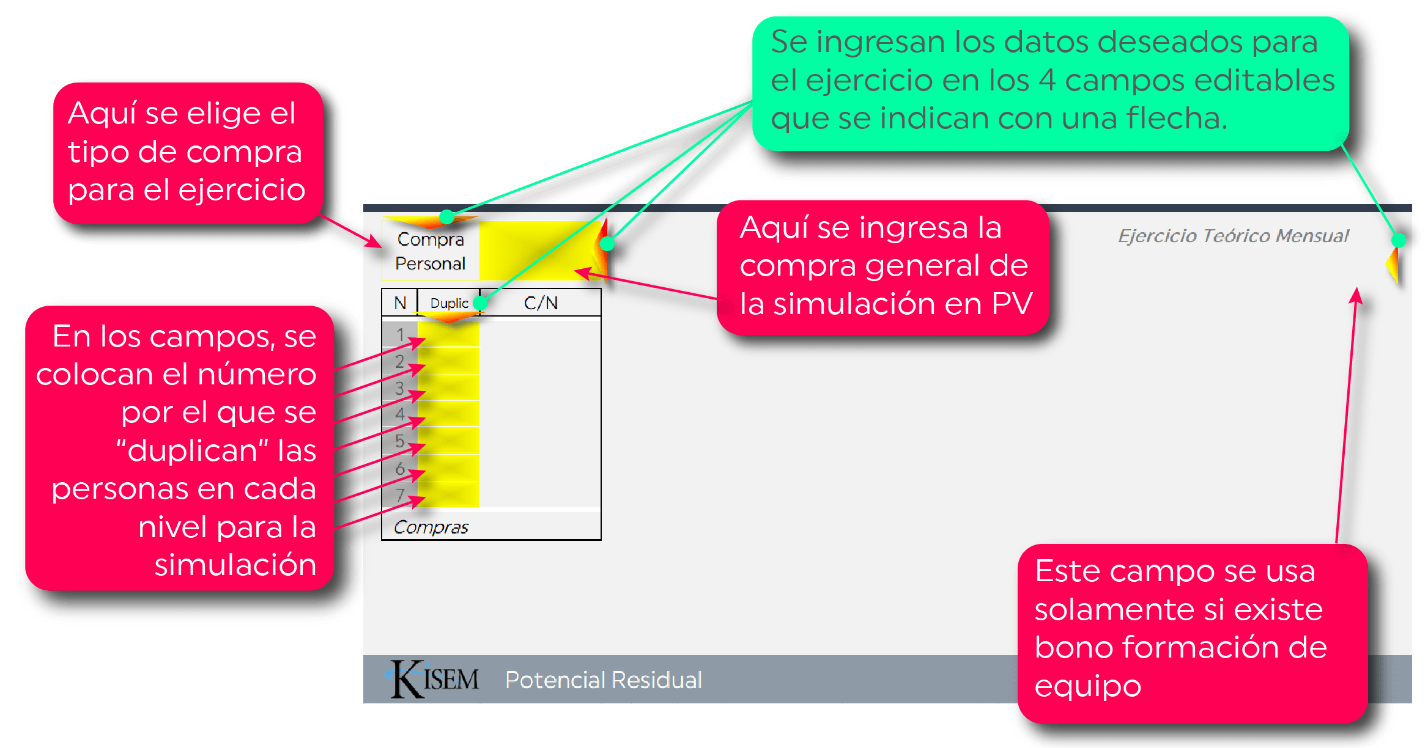
INICIO
AVISO IMPORTANTE

GUÍA SIM

DATOS PARA LA SIMULACIÓN
SIMULADOR

DATOS DEL PLAN DE PAGOS

BONOS

RANGOS
LECTURA DE RESULTADOS

GS Datos
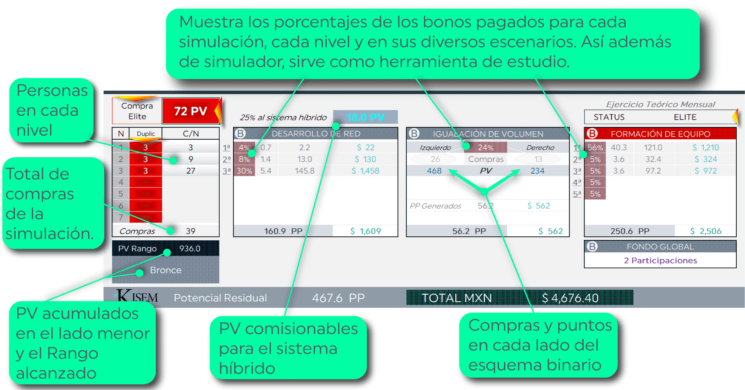
INICIO
AVISO IMPORTANTE

GUÍA SIM

DATOS PARA LA SIMULACIÓN
SIMULADOR

DATOS DEL PLAN DE PAGOS

BONOS

RANGOS
LECTURA DE RESULTADOS

GS Lectura
INICIO
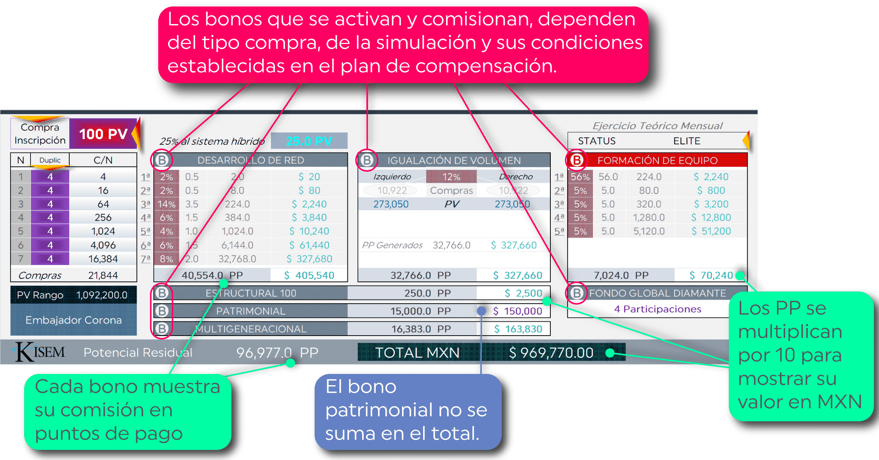
AVISO IMPORTANTE

GUÍA SIM

DATOS PARA LA SIMULACIÓN
SIMULADOR

DATOS DEL PLAN DE PAGOS

BONOS

RANGOS
LECTURA DE RESULTADOS

B Cliente
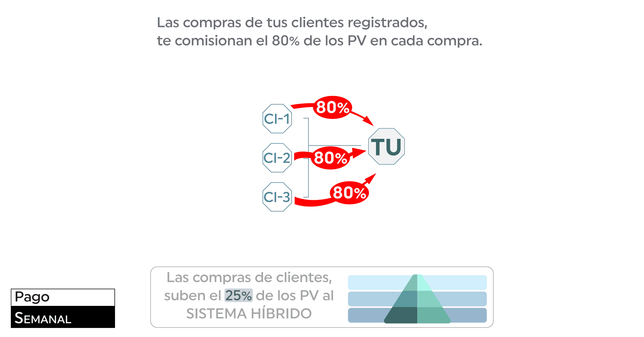
INICIO
CLIENTE
PATROCINIO
FORMACIÓN DE EQUIPO
GUÍA SIM
IGUALACIÓN DE VOLUMEN

DESARROLLO DE RED
SIMULADOR
AVANCE DE RANGO
SEGUIMIENTO
PATRIMONIAL
MULTIGENERACIONAL
VACACIONAL
BONOS
ESTRUCTURAL 100
ESTRUCTURAL 130
RANGOS
FONDO GLOBAL
FONDO GLOBAL DIAMANTE
PREMIOS

B Patroc
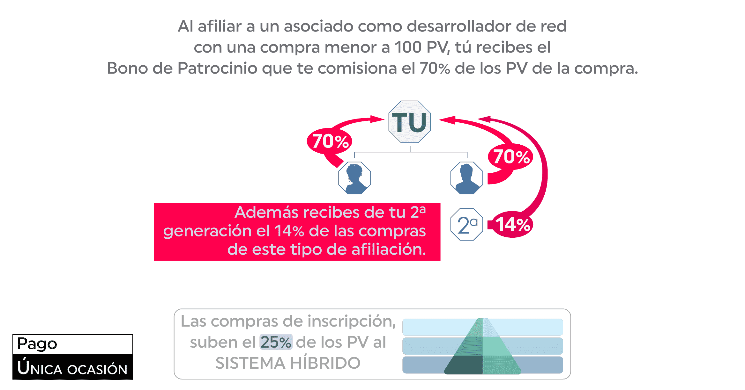
INICIO
CLIENTE
PATROCINIO
FORMACIÓN DE EQUIPO
GUÍA SIM
IGUALACIÓN DE VOLUMEN

DESARROLLO DE RED
SIMULADOR
AVANCE DE RANGO
SEGUIMIENTO
PATRIMONIAL
MULTIGENERACIONAL
VACACIONAL
BONOS
ESTRUCTURAL 100
ESTRUCTURAL 130
RANGOS
FONDO GLOBAL
FONDO GLOBAL DIAMANTE
PREMIOS

B Form Eq
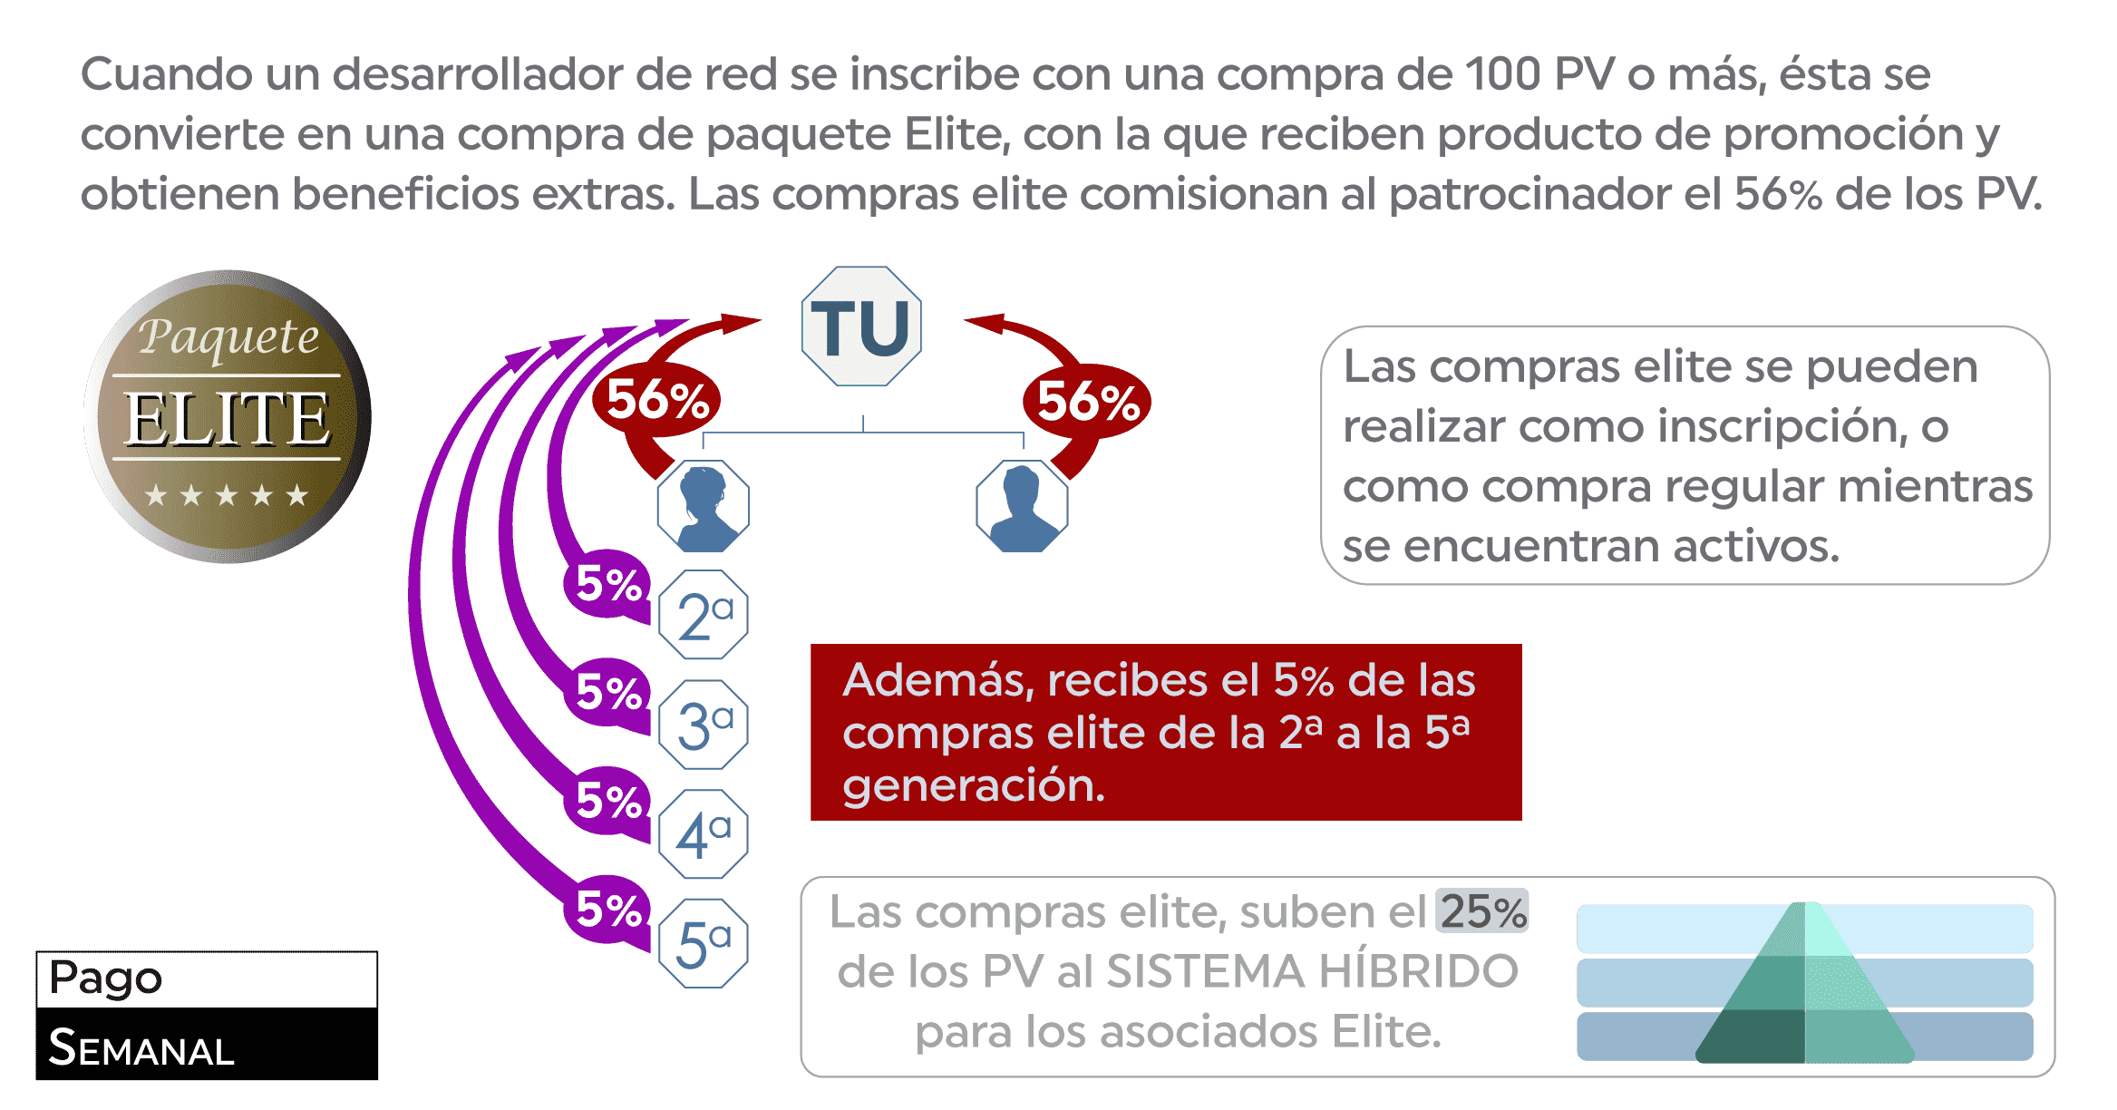
INICIO
CLIENTE
PATROCINIO
FORMACIÓN DE EQUIPO
GUÍA SIM
IGUALACIÓN DE VOLUMEN

DESARROLLO DE RED
SIMULADOR
AVANCE DE RANGO
SEGUIMIENTO
PATRIMONIAL
MULTIGENERACIONAL
VACACIONAL
BONOS
ESTRUCTURAL 100
ESTRUCTURAL 130
RANGOS
FONDO GLOBAL
FONDO GLOBAL DIAMANTE
PREMIOS

B I. Vol
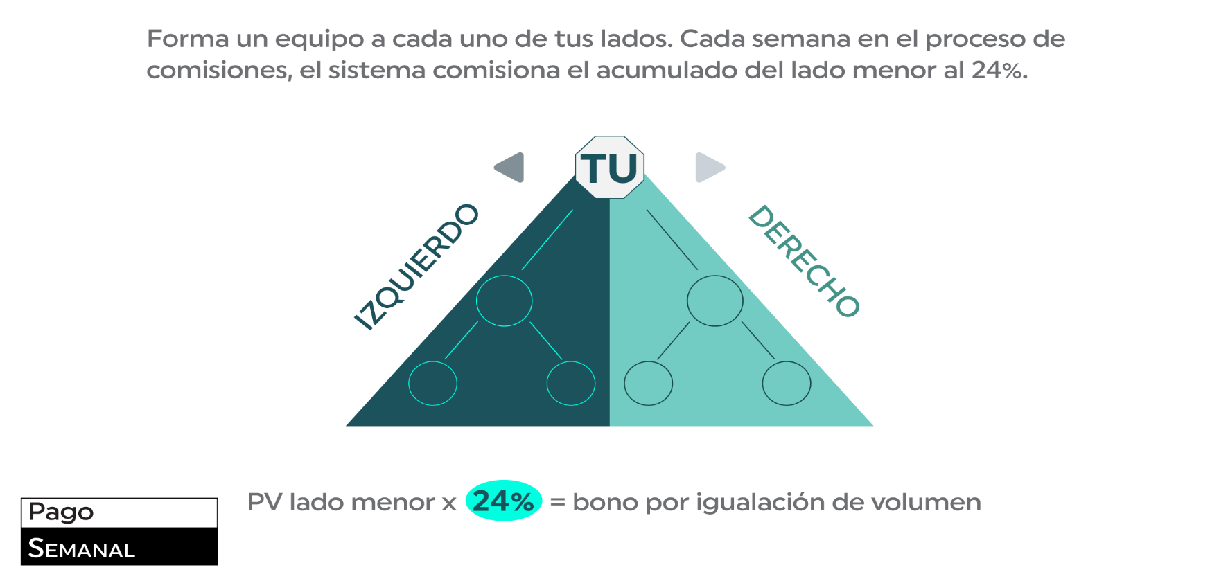
INICIO
CLIENTE
PATROCINIO
FORMACIÓN DE EQUIPO
GUÍA SIM
IGUALACIÓN DE VOLUMEN

DESARROLLO DE RED
SIMULADOR
AVANCE DE RANGO
SEGUIMIENTO
PATRIMONIAL
MULTIGENERACIONAL
VACACIONAL
BONOS
ESTRUCTURAL 100
ESTRUCTURAL 130
RANGOS
FONDO GLOBAL
FONDO GLOBAL DIAMANTE
PREMIOS

B Des Red
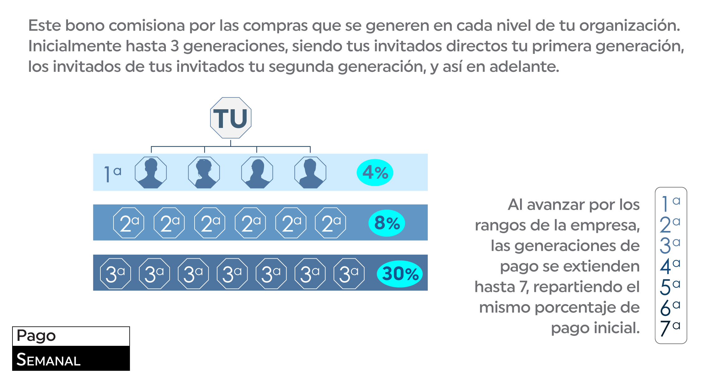
INICIO
CLIENTE
PATROCINIO
FORMACIÓN DE EQUIPO
GUÍA SIM
IGUALACIÓN DE VOLUMEN

DESARROLLO DE RED
SIMULADOR
AVANCE DE RANGO
SEGUIMIENTO
PATRIMONIAL
MULTIGENERACIONAL
VACACIONAL
BONOS
ESTRUCTURAL 100
ESTRUCTURAL 130
RANGOS
FONDO GLOBAL
FONDO GLOBAL DIAMANTE
PREMIOS

B Av Rang
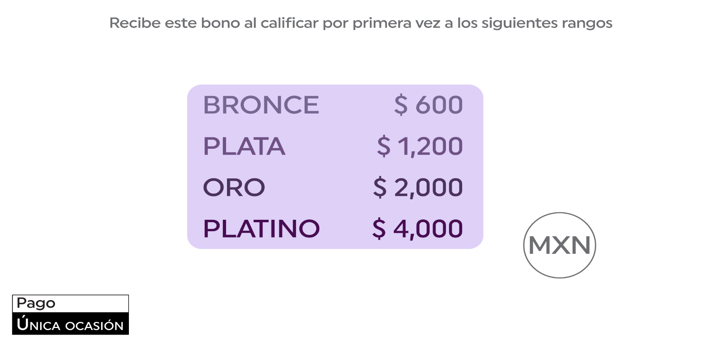
INICIO
CLIENTE
PATROCINIO
FORMACIÓN DE EQUIPO
GUÍA SIM
IGUALACIÓN DE VOLUMEN

DESARROLLO DE RED
SIMULADOR
AVANCE DE RANGO
SEGUIMIENTO
PATRIMONIAL
MULTIGENERACIONAL
VACACIONAL
BONOS
ESTRUCTURAL 100
ESTRUCTURAL 130
RANGOS
FONDO GLOBAL
FONDO GLOBAL DIAMANTE
PREMIOS

B Seg
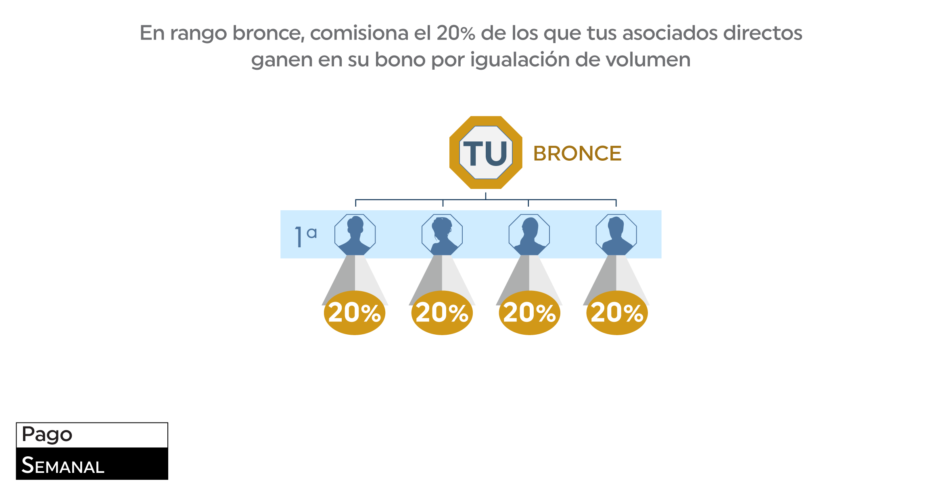
INICIO
CLIENTE
PATROCINIO
FORMACIÓN DE EQUIPO
GUÍA SIM
IGUALACIÓN DE VOLUMEN

DESARROLLO DE RED
SIMULADOR
AVANCE DE RANGO
SEGUIMIENTO
PATRIMONIAL
MULTIGENERACIONAL
VACACIONAL
BONOS
ESTRUCTURAL 100
ESTRUCTURAL 130
RANGOS
FONDO GLOBAL
FONDO GLOBAL DIAMANTE
PREMIOS

B Patrim
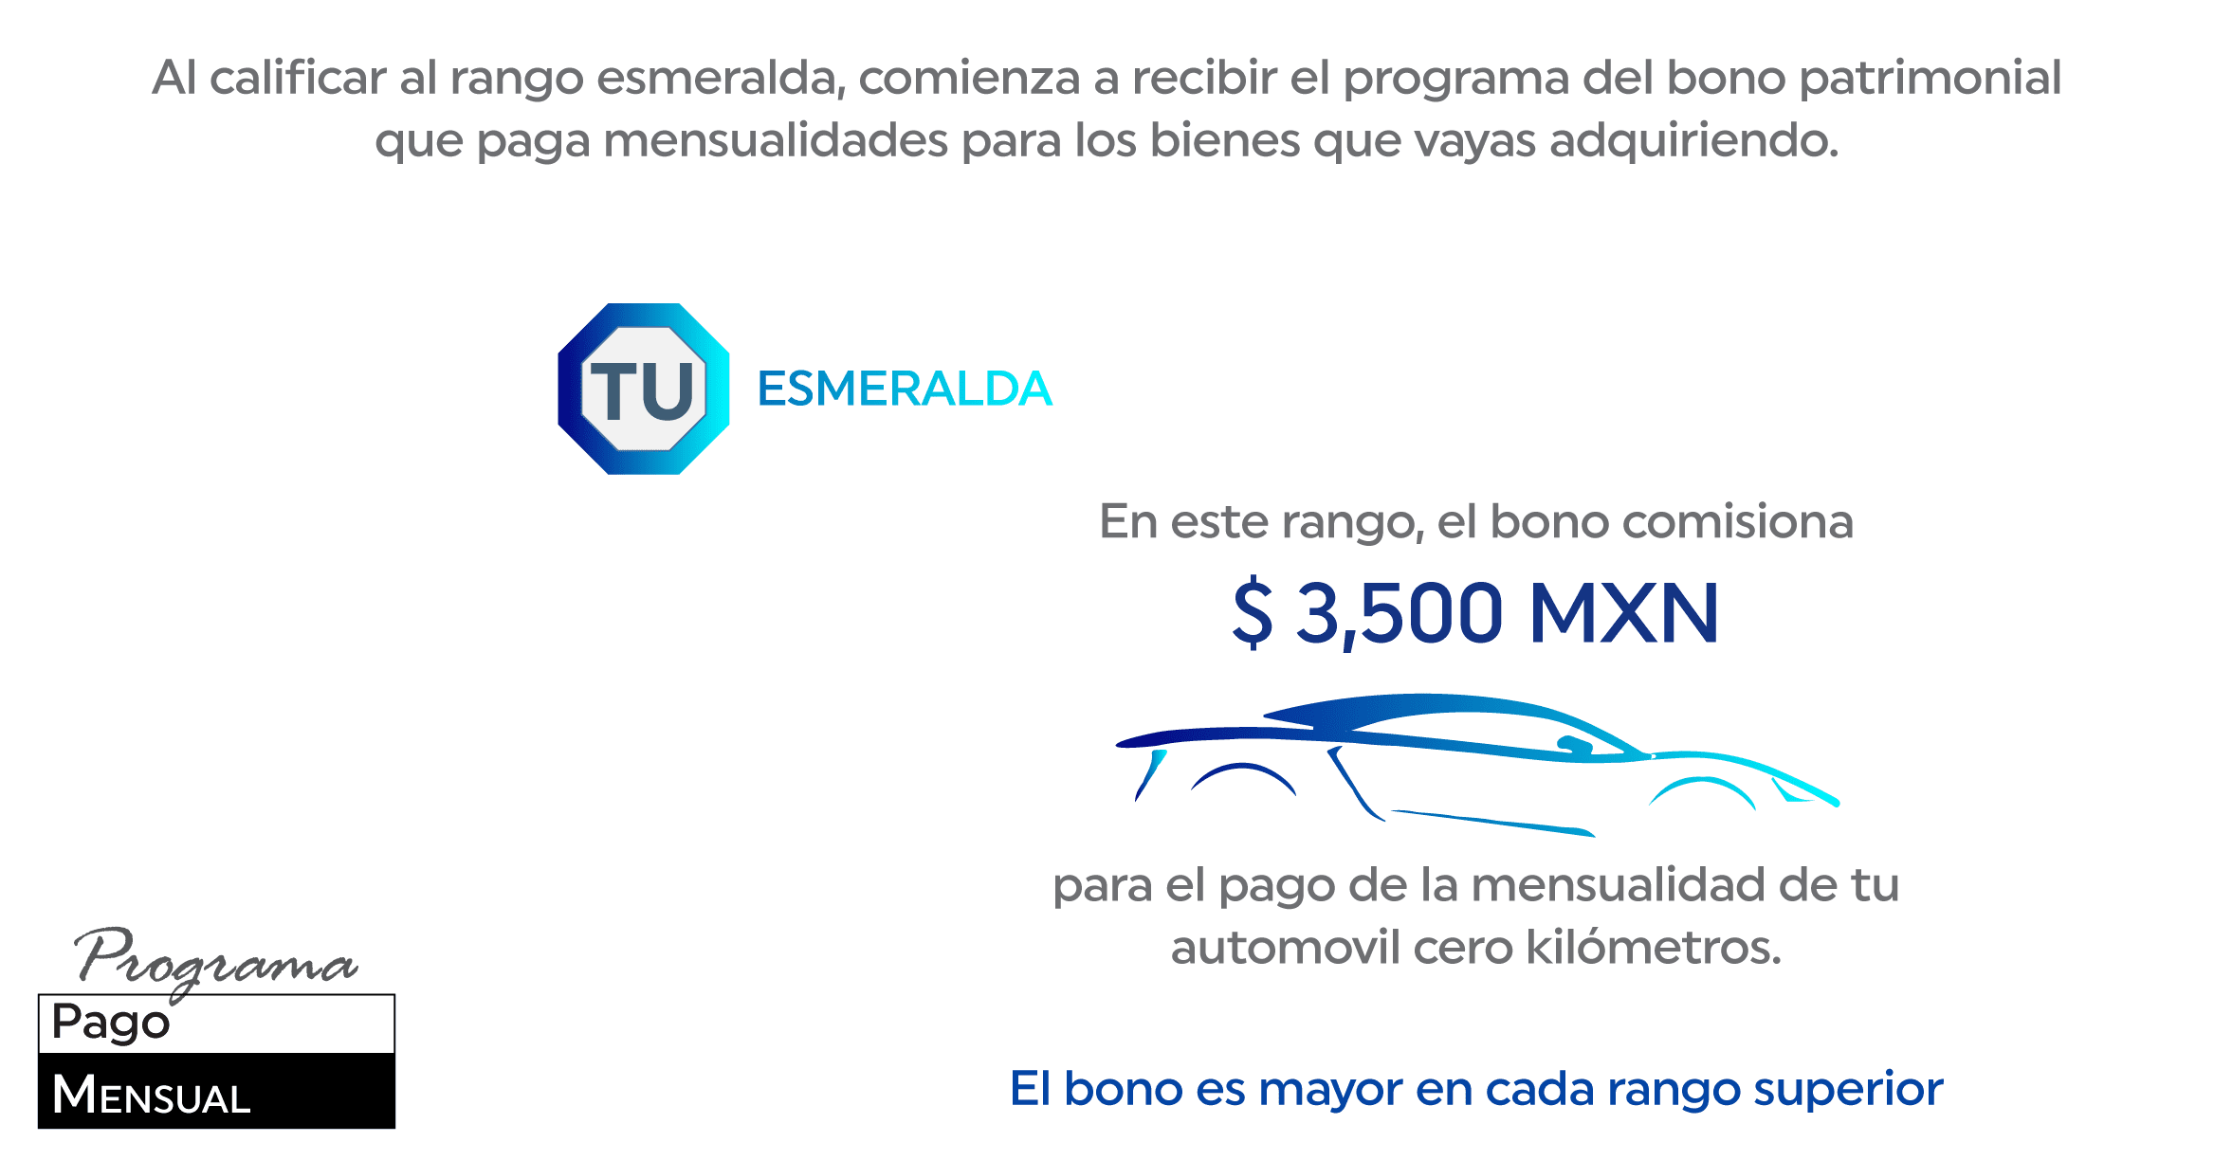
INICIO
CLIENTE
PATROCINIO
FORMACIÓN DE EQUIPO
GUÍA SIM
IGUALACIÓN DE VOLUMEN

DESARROLLO DE RED
SIMULADOR
AVANCE DE RANGO
SEGUIMIENTO
PATRIMONIAL
MULTIGENERACIONAL
VACACIONAL
BONOS
ESTRUCTURAL 100
ESTRUCTURAL 130
RANGOS
FONDO GLOBAL
FONDO GLOBAL DIAMANTE
PREMIOS

B Multig
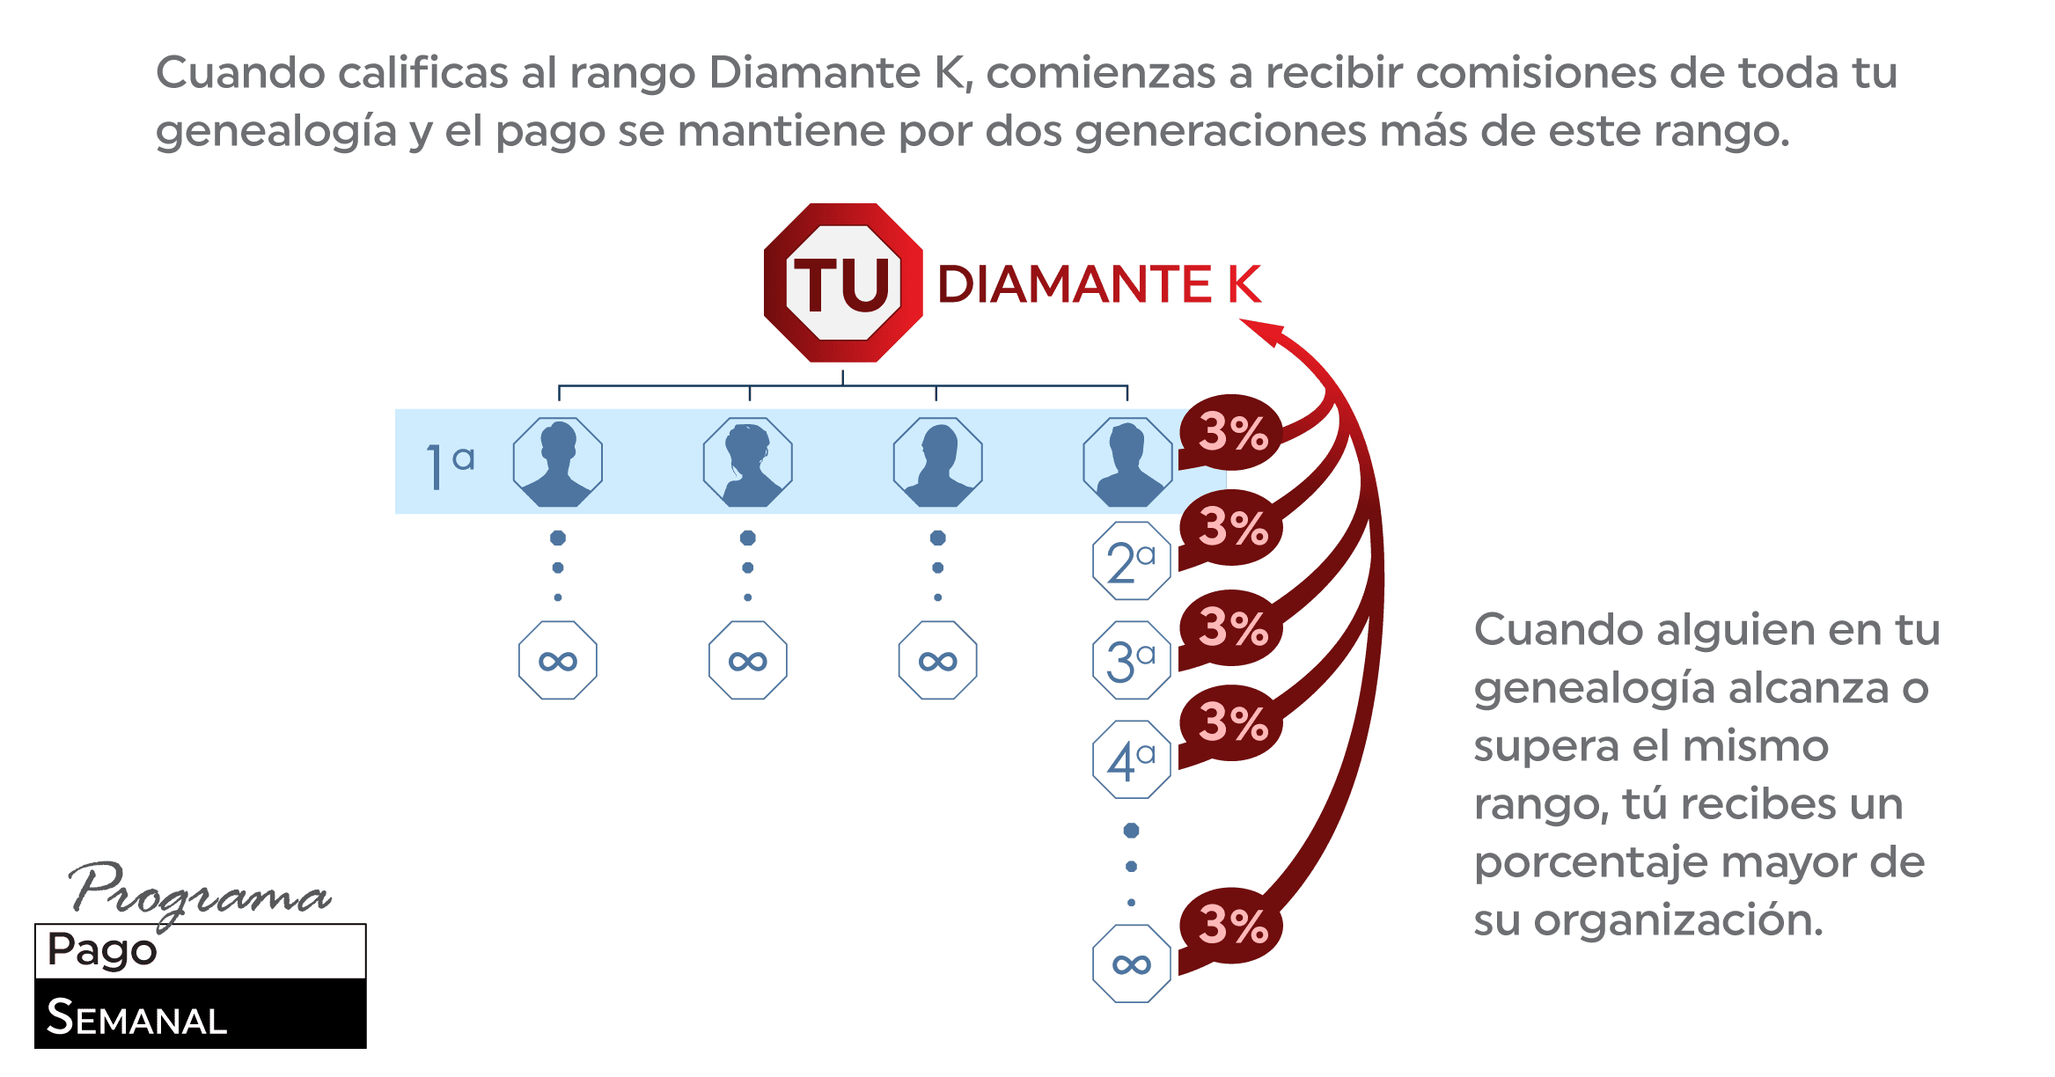
INICIO
CLIENTE
PATROCINIO
FORMACIÓN DE EQUIPO
GUÍA SIM
IGUALACIÓN DE VOLUMEN

DESARROLLO DE RED
SIMULADOR
AVANCE DE RANGO
SEGUIMIENTO
PATRIMONIAL
MULTIGENERACIONAL
VACACIONAL
BONOS
ESTRUCTURAL 100
ESTRUCTURAL 130
RANGOS
FONDO GLOBAL
FONDO GLOBAL DIAMANTE
PREMIOS

B Vacac
INICIO
CLIENTE
PATROCINIO
FORMACIÓN DE EQUIPO
GUÍA SIM
IGUALACIÓN DE VOLUMEN

DESARROLLO DE RED
SIMULADOR
AVANCE DE RANGO
SEGUIMIENTO
PATRIMONIAL
MULTIGENERACIONAL
VACACIONAL
BONOS
ESTRUCTURAL 100
ESTRUCTURAL 130
RANGOS
FONDO GLOBAL
FONDO GLOBAL DIAMANTE
PREMIOS

B Estruc 100
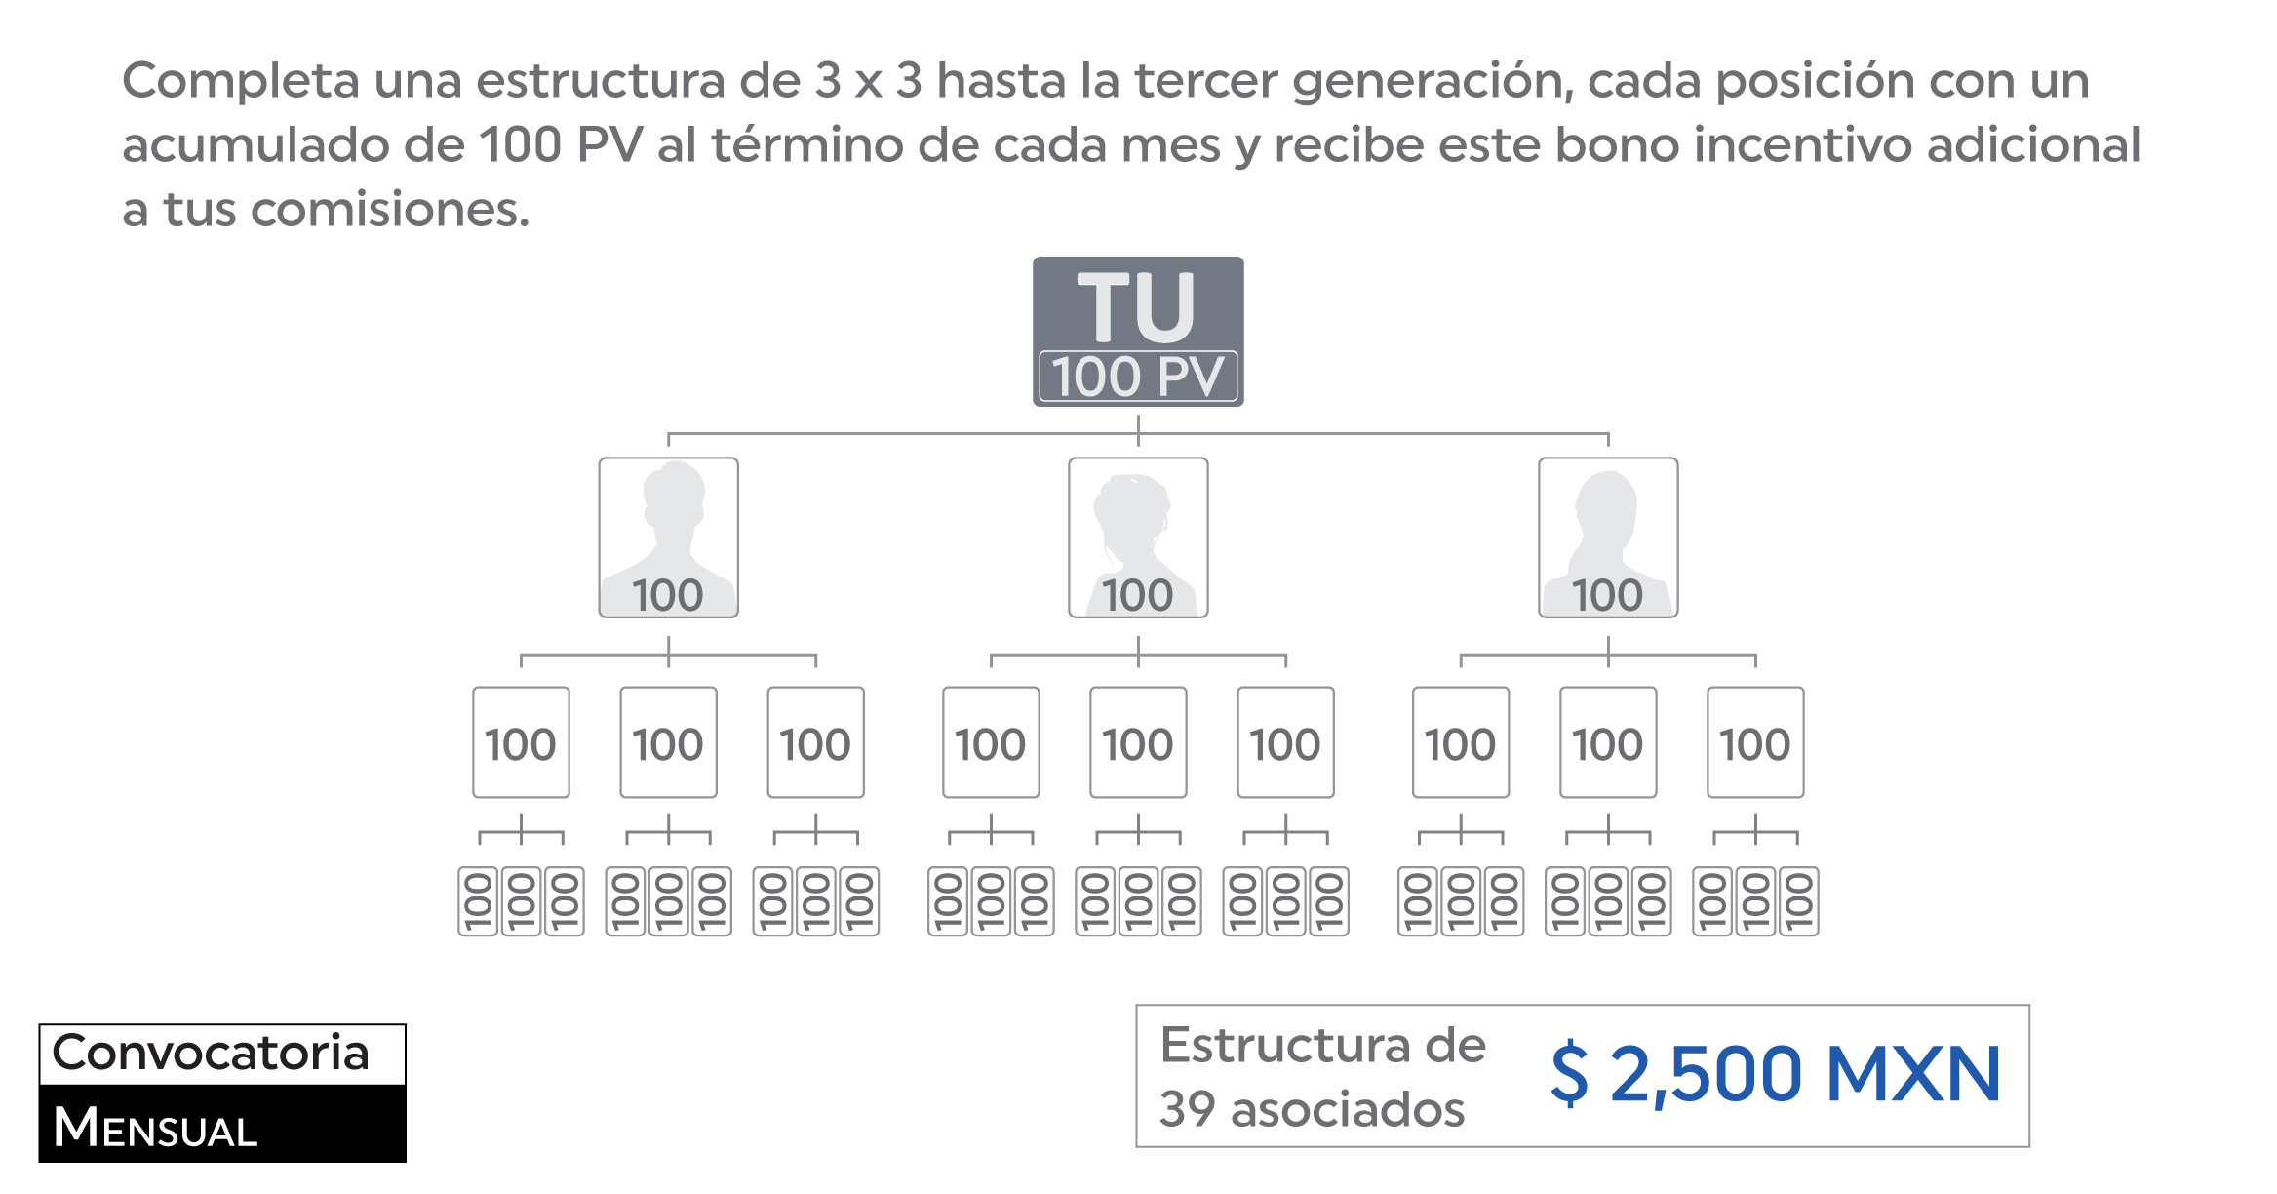
INICIO
CLIENTE
PATROCINIO
FORMACIÓN DE EQUIPO
GUÍA SIM
IGUALACIÓN DE VOLUMEN

DESARROLLO DE RED
SIMULADOR
AVANCE DE RANGO
SEGUIMIENTO
PATRIMONIAL
MULTIGENERACIONAL
VACACIONAL
BONOS
ESTRUCTURAL 100
ESTRUCTURAL 130
RANGOS
FONDO GLOBAL
FONDO GLOBAL DIAMANTE
PREMIOS

B Estruc 130
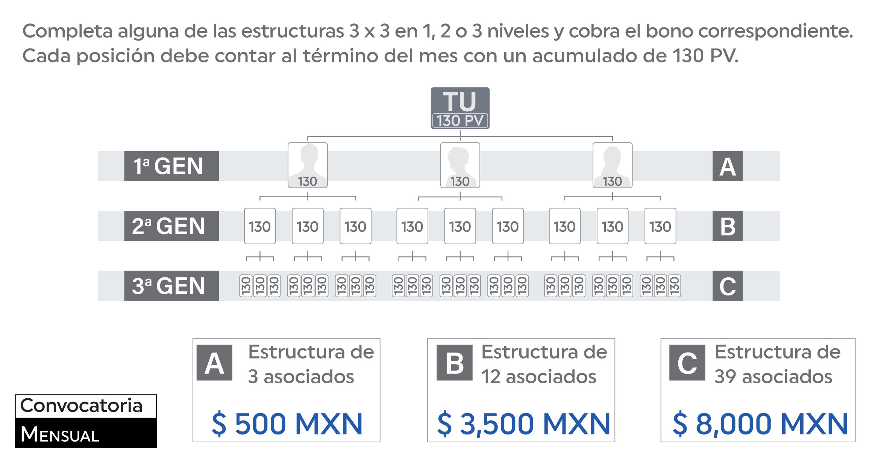
INICIO
CLIENTE
PATROCINIO
FORMACIÓN DE EQUIPO
GUÍA SIM
IGUALACIÓN DE VOLUMEN

DESARROLLO DE RED
SIMULADOR
AVANCE DE RANGO
SEGUIMIENTO
PATRIMONIAL
MULTIGENERACIONAL
VACACIONAL
BONOS
ESTRUCTURAL 100
ESTRUCTURAL 130
RANGOS
FONDO GLOBAL
FONDO GLOBAL DIAMANTE
PREMIOS

B F Global
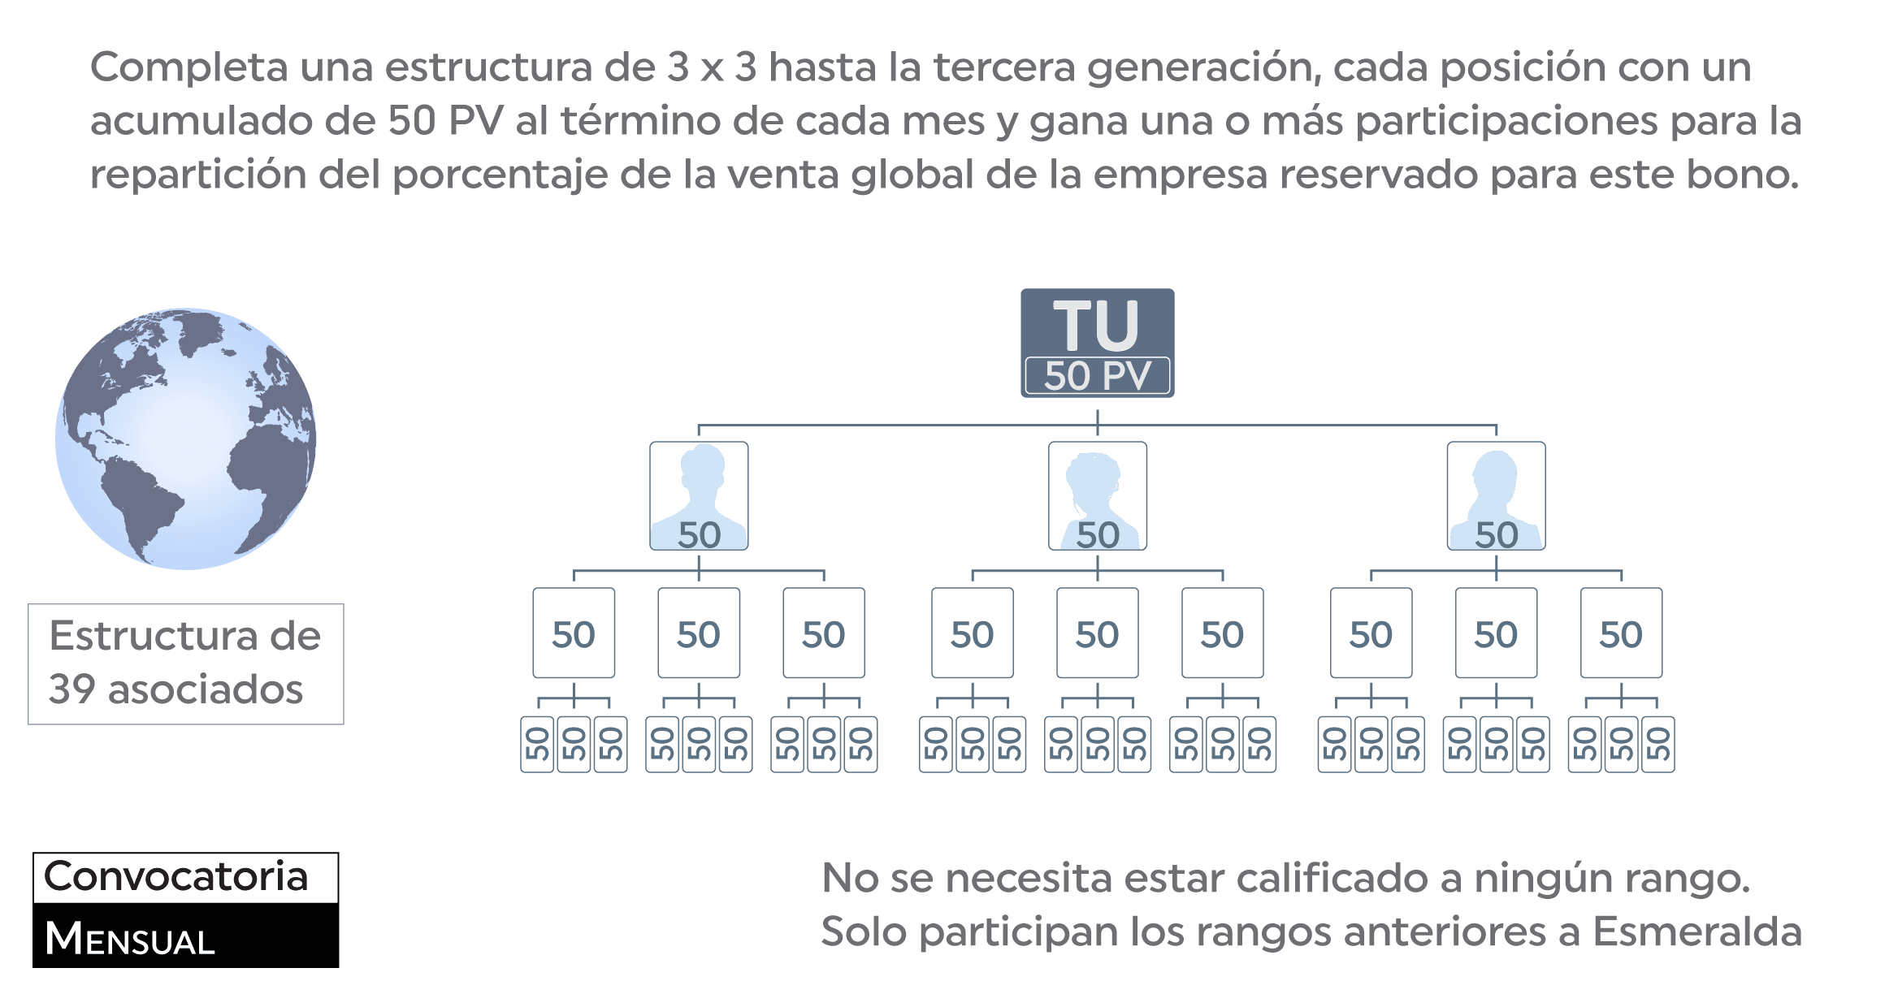
INICIO
CLIENTE
PATROCINIO
FORMACIÓN DE EQUIPO
GUÍA SIM
IGUALACIÓN DE VOLUMEN

DESARROLLO DE RED
SIMULADOR
AVANCE DE RANGO
SEGUIMIENTO
PATRIMONIAL
MULTIGENERACIONAL
VACACIONAL
BONOS
ESTRUCTURAL 100
ESTRUCTURAL 130
RANGOS
FONDO GLOBAL
FONDO GLOBAL DIAMANTE
PREMIOS

B F G Diam
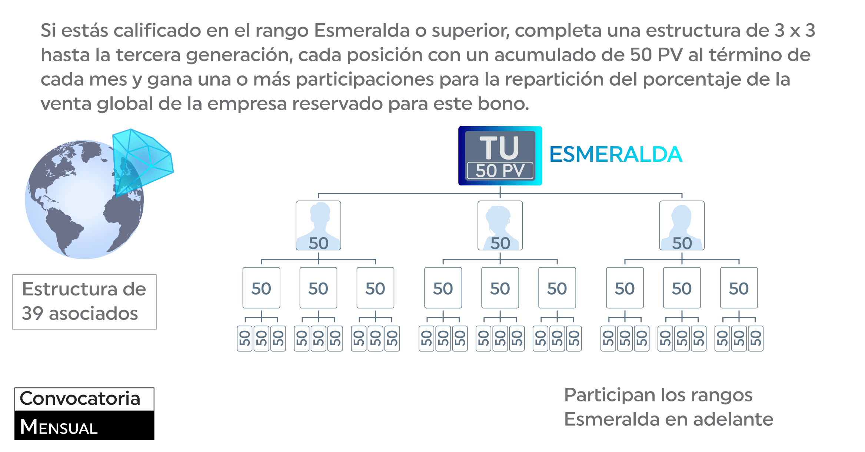
INICIO
CLIENTE
PATROCINIO
FORMACIÓN DE EQUIPO
GUÍA SIM
IGUALACIÓN DE VOLUMEN

DESARROLLO DE RED
SIMULADOR
AVANCE DE RANGO
SEGUIMIENTO
PATRIMONIAL
MULTIGENERACIONAL
VACACIONAL
BONOS
ESTRUCTURAL 100
ESTRUCTURAL 130
RANGOS
FONDO GLOBAL
FONDO GLOBAL DIAMANTE
PREMIOS

Premios
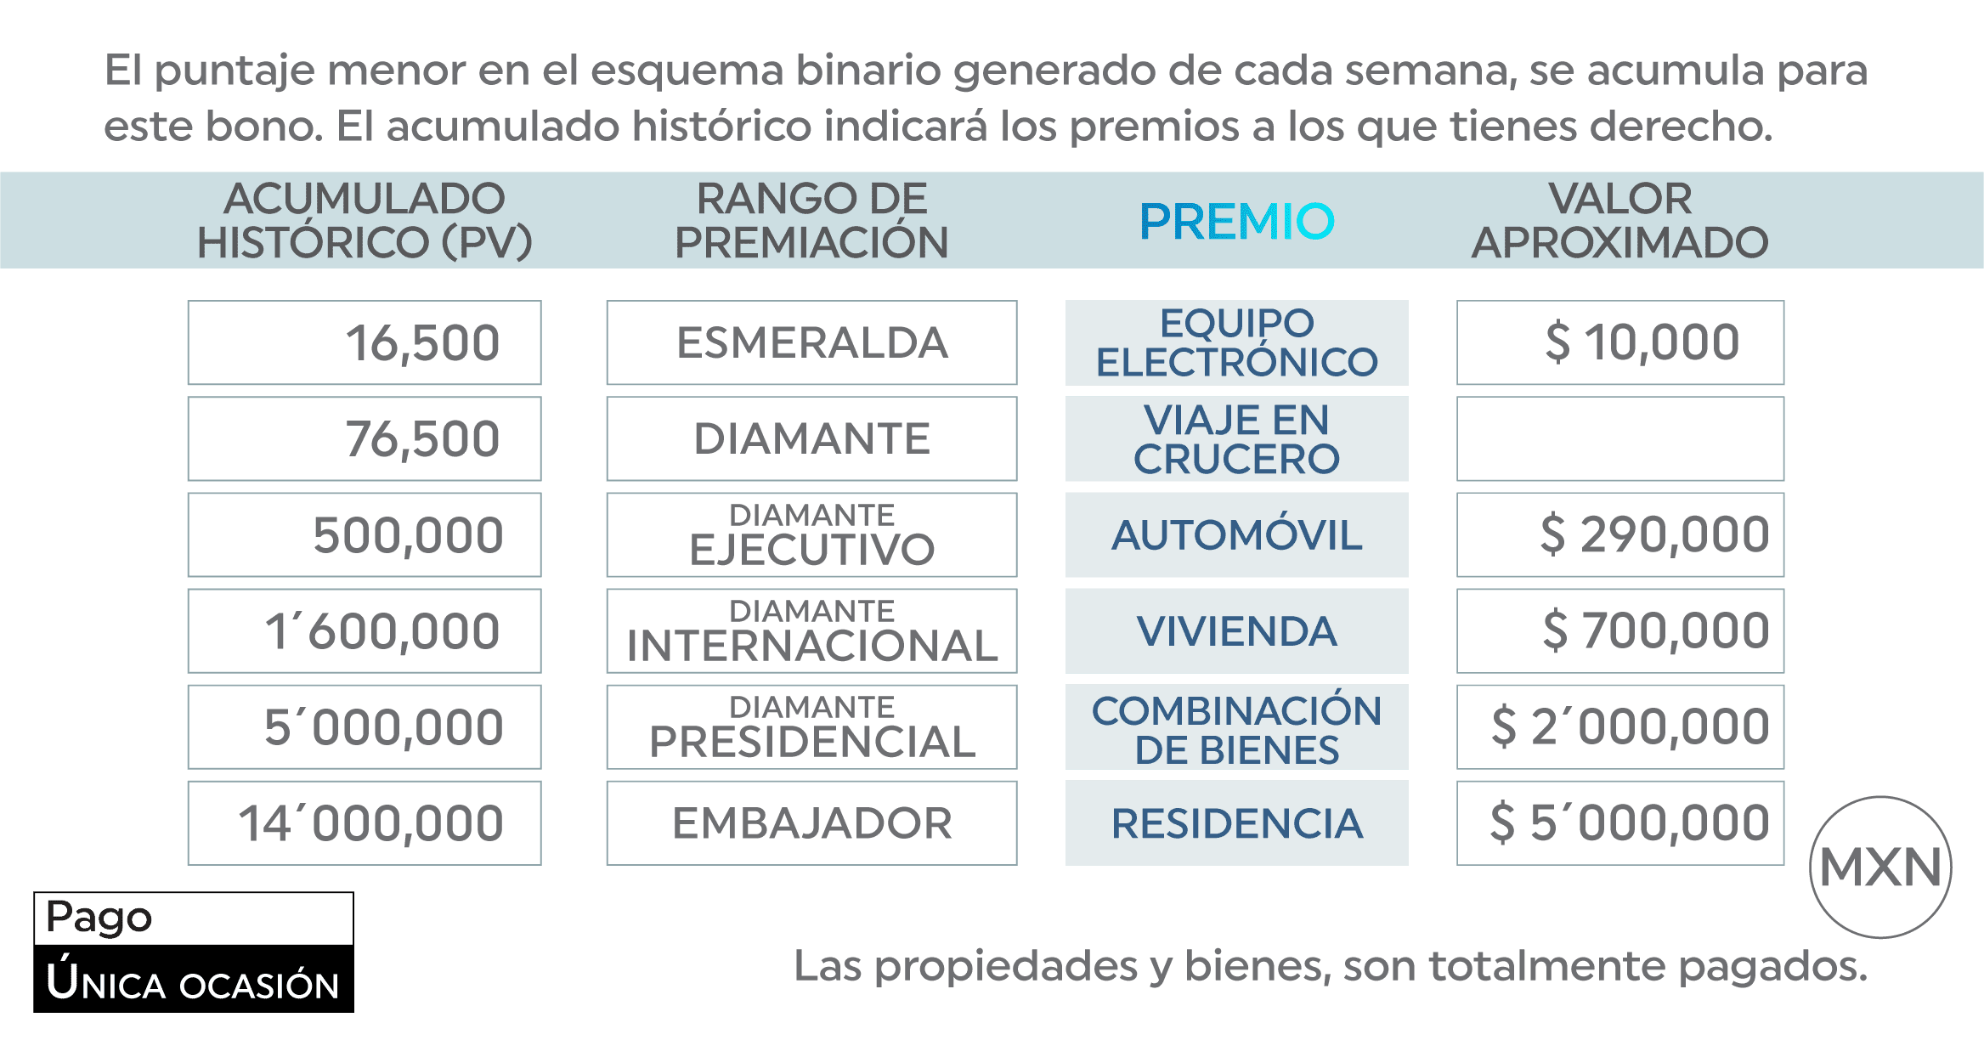
INICIO
CLIENTE
PATROCINIO
FORMACIÓN DE EQUIPO
GUÍA SIM
IGUALACIÓN DE VOLUMEN

DESARROLLO DE RED
SIMULADOR
AVANCE DE RANGO
SEGUIMIENTO
PATRIMONIAL
MULTIGENERACIONAL
VACACIONAL
BONOS
ESTRUCTURAL 100
ESTRUCTURAL 130
RANGOS
FONDO GLOBAL
FONDO GLOBAL DIAMANTE
PREMIOS

